Sheet1
 | Total Geral | Total de Até 14 anos | Até 14 anos |  |  | Total de 15 a 17 anos | 15 a 17 anos |  |  | Total de 18 a 19 anos | 18 a 19 anos |  |  |  | Total de 20 a 24 anos | 20 a 24 anos |  |  |  | Total de 25 a 29 anos | 25 a 29 anos |  |  |  | Total de 30 a 34 anos | 30 a 34 anos |  |  |  | Total de 35 a 39 anos | 35 a 39 anos |  |  |  | Total de 40 anos ou mais | 40 anos ou mais
Localidade da Escola |  |  | Estadual | Municipal | Privada |  | Estadual | Municipal | Privada |  | Federal | Estadual | Municipal | Privada |  | Federal | Estadual | Municipal | Privada |  | Federal | Estadual | Municipal | Privada |  | Federal | Estadual | Municipal | Privada |  | Federal | Estadual | Municipal | Privada |  | Federal | Estadual | Municipal | Privada
BA | 345,011 | 2,175 | 158 | 1,968 | 49 | 36,019 | 3,828 | 32,062 | 129 | 36,942 | 29 | 20,360 | 15,938 | 615 | 60,822 | 92 | 39,780 | 19,197 | 1,753 | 27,064 | 52 | 13,223 | 12,437 | 1,352 | 21,132 | 48 | 7,553 | 12,482 | 1,049 | 25,168 | 45 | 6,404 | 17,705 | 1,014 | 135,689 | 120 | 11,538 | 122,259 | 1,772

Faixa Etária |  | Dependência Administrativa

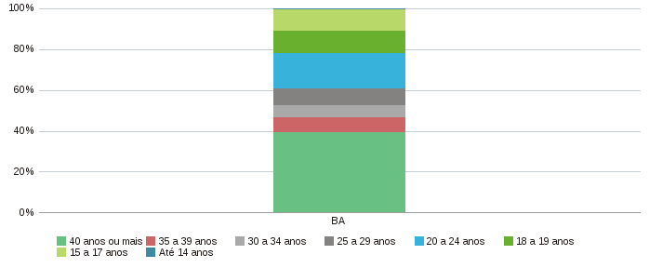 |  |  |  |  |  |  |  |  |  | 